Hoja1
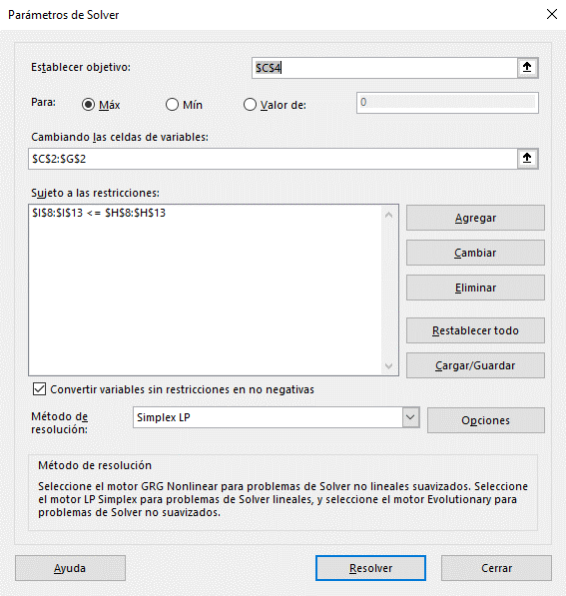
Función Objetivo | Cuchillos | A | B | C | D | E
 | Variables | 3574.4680851 | 2638.2978723 | 3063.8297872 | 0 | 6255.3191489
 | Precio de Venta | $15.00 | $25.50 | $14.00 | $19.50 | $27.00
 | Ingreso Total | $332,680.85

Restricciones | Recursos | A | B | C | D | E | Disponible | Total
 | Máquina 1 (h) | 0.05 | 0.15 | 0.2 | 0.15 | 0.05 | 1500 | 1500
 | Máquina 2 (h) | 0.1 | 0.1 | 0.05 | 0.1 | 0.1 | 1400 | 1400
 | Máquina 3 (h) | 0.15 | 0.05 | 0.1 | 0.1 | 0.1 | 1600 | 1600
 | Máquina 4 (h) | 0.05 | 0.05 | 0.2 | 0.1 | 0.05 | 1500 | 1236.1702128
 | Materia Prima 1 | 4 | 6 | 1 | 2 | 6 | 75000 | 70723.404255
 | Materia Prima 2 | 2 | 8 | 3 | 5 | 10 | 100000 | 100000

